상품제안서
모스니에 친환경 압축샤워볼 국내제작 | 상품코드: S41926

 |  |  |  |  |  |  | 02-713-8555 | www.synergygift.co.kr
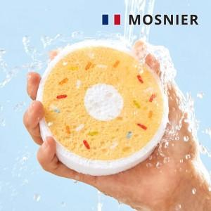

【상세/제작정보】 | <p><span style="font-size: 18.6667px;">※ 500개 미만 발주 진행 컬러 종이케이스 추가시 180,000원(VAT별도) 일괄 발생 됩니다.</span>​</p>

【인쇄/포장옵션】 | 풀칼라, 삽지 칼라인쇄 / OPP(비닐)

【공급단가】 | 수량 | 500~ | 1,000~ | 3,000~ | 10,000~ | 20,000~
*VAT별도 | 기본형 | 1,300원 | 1,265원 | 1,235원 | 1,205원 | 1,190원
 | 자유형 | 1,365원 | 1,320원 | 1,300원 | 1,265원 | 1,245원

【상품 URL】 | https://www.synergygift.co.kr:443/src/goods_detail.php?gdno=41926

